Задание 1
 | Комментарий
1. Почему практики тест-дизайна нельзя применять сразу после получения требований?
могут возникать сложные случаи, требования могут пересекаться необходимо разделить их на разные классы. необходимо разобрать и ознакомиться с требованиями
2. В какой ситуации классы эквивалентности и граничные значения могут существовать по отдельности? Аргументируй свой ответ и приведи примеры.
когда речь идет о наборе значений, если у нас не диапозон значений а набор, мы не используем граничные значения. это может быть буквы, точка, тире и тд, где мы проверяем в соответсвии с требованиями
3. Что такое эквивалентность? Что такое класс эквивалентности?
Эквивалентность это равнозначность. например у нас есть поле, в котором по требованиям допустимо 8-10 символов.приложение(система) будет одинаково реагировать на ввод символов в этом диапазоне Класс эквивалентности состоит из значений которые выражены диапазоном или набором значений, имеет свои граничные значения, а приложение(система) реагирует на эти классы одинаково
4. Можно ли исключить проверку в середине диапазона в пользу проверок на границах, входящих в диапазон? Аргументируй свой ответ.
Лучше не исключать такую проверку, хоть и на границах кроется большинство ошибок. некоторые значения из середины диапазона могут быть на границах других диапозонов. так же диапазон может быть коротким, например 8-10 символов
5. Представь, что тебе нужно протестировать форму: у каждого поля есть валидатор. Результат работы формы зависит от комбинации данных в полях. Какие практики тест-дизайна следует применить и почему? Аргументируй свой ответ.
Тут нужно применять позитивные и негативные проверки на соответствие требованиям и исключения возможности обойти требования. также нужно разбить тестируюмую базу в соответсвии с требованиями на классы эквивалентности с граничными значениями. лучше подготовить отпимизированную таблицу со всеми возможными значениями. с помощью этих техник тест дизайна мы тестируем форму в рамках требований
6. Какими способами можно оптимизировать количество проверок при работе с таблицами принятия решений? Аргументируй свой ответ.
прежде всего надо изучить требования. для оптимизации количества проверок нужно упростить тест-кейсы проверкой комбинаций,если первое условие не проверить, то зачем проверять следующее? если столбцы в таблице одинаковые то дубликаты удаляем, тем самым оптимизируем. Также использовуем попарное тестирование
7. Опиши, чем чек-лист отличается от тест-кейсов. Приведи примеры, где применяют и то, и другое.
Тест кейсы более подробно конкретно с шагами описывают как нужно тестировать.чек лист задает направление в тестировании он проще и более читаемый. для облегчения тестирования используется комбинирование чеклистов и тест-кейсов. Совместно используется в сложных проектов, где цена ошибки очень высока
8. Как правильно составить баг-репорт? Какие элементы баг-репорта — обязательные? Почему?
Баг-репорт должен быть составлен коротко и лаконично, из обязательных пунктов, не должен вызывать затруднений с воспроиведением бага у других членов команды, У баг-репорта обязательны ID, Заголовок, Шаги воспроизведения, Результаты (ФР и ОР.), Окружение, Приоритет. в одном баг репорте отображаем одну ошибку.
9. По каким правилам составляют заголовок баг-репорта? Что будет, если составить заголовок неправильно?
заголовок должен обязательно отвечать на вопросы "Что?Где?Когда?" если он составлен неправильно, член команды может его неправильно понять или станет уточнять подробности. по итогу это приведет к потере времени и денег
10. Из чего состоит клиент-серверная архитектура приложения? Кратко опиши функциональность каждого элемента.
Состоит из "Клиент, Сервер, Интернет" Клиент это взаимодействие с пользователем которых отправляет и получает запросы на сервер, Сервер отвечает за хранение данных, логику и вычисление.Интернет связывает клиента с сервером
11. Опиши этапы обработки запроса после того, как в адресную строку браузера вводят URL: https://yandex.ru.
После ввода URL: https://yandex.ru в браузере, начинается HTTP/HTTPS запрос к DNS-серверу, от этого сервера возвращается обработанный ответ IP-адрес, запрошенная информация отображается у пользователя, информация также может подгружаться из кеша
12. Что такое кэш? Зачем он нужен? Какое правило нужно соблюдать при работе с кэшем в тестировании?
Это данные вэб-страниц которые сохраняются на компьютере, Кэш упрощает работу с приложением, загрузка ускоряется, трафик экономится т.к часть файлов уже закэшированны. баг также может закэшироваться в компьютер. и при повторном тестировании необходимо проверять новую информацию с сервера. для этого необходимо почистить кэш в компьютере. можно использовать режим Инкогнито в Яндекс.Браузере
13. Ты знаешь, что есть протоколы HTTP и HTTPS. - Чем отличаются HTTP и HTTPS? В каких случаях не стоит пользоваться HTTP? - Из каких компонентов состоит HTTP запрос: за что отвечает каждый? - Какие HTTP-методы ты знаешь? За что они отвечают? Приведи примеры применения разных методов. - Что такое код HTTP-ответа? Какие коды бывают?
Основное отличие в том , что при передаче протокола HTTPS данные шифруются с помощью специальным криптографическим протоколом. не стоит пользоваться HTTP протоколом в случаях когда используется личная информация или данные платежных карт, т.к. данные могут быть перехвачены. HTTP запрос состоит из таких компонентов как: стартовая строка, заголовок запроса, тело сообщения. Основные методы GET(запросить), POST(отправить), PUT(изменить), DELETE(удалить). они отвечают за вид действия. в сответствии с методом бекэнд принимает его в обработку и выдает ответ в виде кода HTTP-ответа.1хх (Информационные), 2хх (Успешные), 3хх (Перенаправления), 4хх (Клиентские ошибки), 5хх (Серверные ошибки)
14. Опиши, из каких компонентов может состоять URL. За что отвечает каждый из них?
URL состоит из : схемы - это протокол, по которому передаются данные; имя хоста - доменное имя или IP-адрес, к которому обращается браузер. Хранит данные веб-приложения; порт - виртуальный номер порта для подключения (music.yandex.ru:443); Логин:пароль (username:password) указывают серверу, какой пользователь к нему обратился. К логину пользователя привязаны права доступа; Символ @ отделяет логин:пароль и имя хоста:порт. Если логин:пароль не применяют, «собаку» — тоже; путь - месторасположение ресурса, например /home/index.html, параметры запроса (query) — дополнительные параметры вида(? &), например https://yandex.ru/search/?text=практикум; Фрагмент текста или якорь - дополнительный указатель, он позволяет сразу попасть в нужную часть веб-страницы: например, к заголовку или абзацу в тексте.
15. Какие виды мобильных приложений бывают? В чём особенность каждого?
нативные обязательно устанавливается через установочный файл, пишутся на языке устройства, более удобны и производительны, могут работать без интернета; веб приложения - адаптированы под моб устройства, работают по принципу клиент-серверной архитектуры, не нужно устанавливать; гибридные - в основе нативное написанное отдельно под каждую платформу, наполнена HTML, CSS и JavaScript, устанавливается через спец. файл, нужен доступ к интернету.
16. Чем эмулятор отличается от реального устройства? Кратко опиши недостатки и преимущества при тестировании.
не всегда под рукой есть реальное устройство,в эмуляторе можно задать необходимое разрешение экрана, определенную версию ОС,автоматизация тестирования пользовательского интерфейса, выставить низкий уровень заряда батареи или низкий сигнал сети, можно протестировать приложение на большом количестве устройств, недостатки тестирования в эмуляторе это невозможность прокотролировать конфликтность с другими приложениями, перегрев устройства, эмулятор требует много оперативной памяти
17. Проверь, есть ли ошибки в JSON Если да, то приложи верный вариант файла.

Ссылка на иллюстрацию:
https://code.s3.yandex.net/qa/schemes/diploma-29.png
02 "id": 1 - у чисел кавычки не ставим 03 "value": "Файл" - строки берем в кавычки 04 "list": { - не хватает открывающей скобки 14 } - закрыть скобкой перед запятой 15 "save_as_doc": { - не хватает двоеточия и открытия скобкой, как в строке 13 16 "value": - добавить ключ перед "Сохранить как. . ." 20 "onclick": { - не хвататет открытия скобкой необходимо добавить 29 строку и закрыть скобкой }
18. Что такое реляционная база данных? Чем она отличается от нереляционной?
Реляционные базы это базы данных состоящие из таблиц и связей между ними. Нереляционная отличается тем что, в них модель хранения данных связана с их типом. Например, данные могут храниться как пары «ключ — значение», документы JSON или граф,в нереляционной бд для хранения используется не система из строк и столбцов, а применяется модель, которая оптимизирована для хранения определённого типа содержимого
19. Напиши, какие виды JOIN бывают. В чем особенность каждого?
INNER JOIN возвращает строки строго на пересечении двух таблиц; OUTER JOIN внешнее соединение границ ; LEFT OUTER JOIN возвращаются все строки левой таблицы; RIGHT OUTER JOIN: возвращаются все строки правой таблицы; FULL OUTER JOIN возвращаются строки и левой, и правой таблиц, если у строк левой таблицы и правой таблицы выполняется условие соединения, они объединятся в одну строку. Если есть строки, у которых не выполняется условие соединения, они дополнятся NULL-значениями.
Исходные данные для заданий ниже Ты тестируешь сервис, который доставляет еду за 30 минут. Пока это маленький стартап, поэтому ты работаешь всего с четырьмя таблицами: Orders — все доставленные заказы; ORDERS_ID — ID заказов, int; USER_ID — ID пользователей, int; EMPLOYEE_ID — ID сотрудников, int; DELIVERY_TIME — время доставки в минутах, int; ITEMS — список товаров, char; Users — пользователи; USER_ID — ID пользователей, int; FULL_NAME — полное ФИО пользователя, char; PHONE — номер телефона пользователя, char; ADDRESS — адрес пользователя, char; Employees — работники; EMPLOYEE_ID — ID сотрудника, int; FIRST_NAME —имя сотрудника, char; LAST_NAME — фамилия сотрудника, char; PHONE — телефон сотрудника, char; JOB_ID — ID специализации, int; Jobs — типы работ в сервисе JOB_ID — ID специализации, int; JOB_TYPE — тип специализации, char; HOURS — число рабочих часов в неделю, int; SALARY — зарплата сотрудника с данной специализацией в рублях, int;

Ссылка на иллюстрацию:
https://code.s3.yandex.net/qa/schemes/diploma-33.png

20. В службу поддержки пришло много жалоб: заказы, в которых есть гречка, доставляют почти час, хотя сервис обещает успеть в 30 минут. Проверь, действительно ли курьеры опаздывают. Выбери все заказы, где есть хотя бы один товар - «гречка» и время доставки свыше 30 минут. В результирующей таблице должны быть ID заказов и ID курьеров. В ответе приложи SQL-запрос.
SELECT ORDERS_ID, EMPLOYEE_ID FROM Orders WHERE DELIVERY_TIME > 30 AND ITEMS LIKE= '%гречка%';
21. Менеджер предложил добавить новую функциональность в продукт: мониторинг, который показывает самых активных клиентов за всё время работы компании. Проверь, что список пользователей корректно выводится на экран. На этом этапе разработки достаточно проверить только ID клиентов. Выбери пять самых активных клиентов по количеству заказов. В результирующую таблицу выведи ID каждого пользователя и число заказов. Отсортируй данные по убыванию числа заказов, выбери пять самых активных клиентов. В ответе приложи SQL-запрос.
SELECT USER_ID, COUNT(ORDERS_ID) AS ORDERS_CNT FROM Orders GROUP BY USER_ID ORDER BY ORDERS_CNT DESC LIMIT 5;
22. Из бухгалтерии пришёл баг-репорт: зарплаты сотрудников рассчитываются некорректно. Оказалось, что почти все ошибки в расчётах — в расчётных листах менеджеров. Выведи список ID всех сотрудников, у которых в специализации содержится «менеджер», с зарплатой больше 70 000 рублей. В ответе приложи SQL-запрос.
SELECT EMPLOYEE_ID FROM Employees INNER JOIN Jobs ON Employees.JOB_ID = Jobs.JOB_ID WHERE Jobs.JOB_TYPE like '%менеджер%' AND Jobs.SALARY > 70000;
23. Изучи три ситуации и ответь на вопрос: стоит ли писать автотесты в этом случае? Аргументируй свой ответ. 1) Проект существует давно, у него написано много ручных тестов. 2) Проект временный: продлится всего несколько месяцев. 3) Проект нестабилен: в функциональность часто вносят изменения.
1) стоит потому что это повысит надежность проверок, проверки будут выполняться быстрее, соответственно продукт будет быстрее выпускаться в продакшен. уменьшается кол-во ошибок из-за человеческого фактора, проект обрастает регрессом, автотесты необходимы; 2) во временном проекте нет смысла делать автотесты, это слишком дорого, да и времени много займет; 3) в зависимости от поставленных задач можно включить в проект автотесты некоторого функционала, возможно смоук или критического. но лучше наверно все-таки дождаться какой то более стабильной версии и не тратить много денег и времени на автотесты;

Задание 2 артефакты
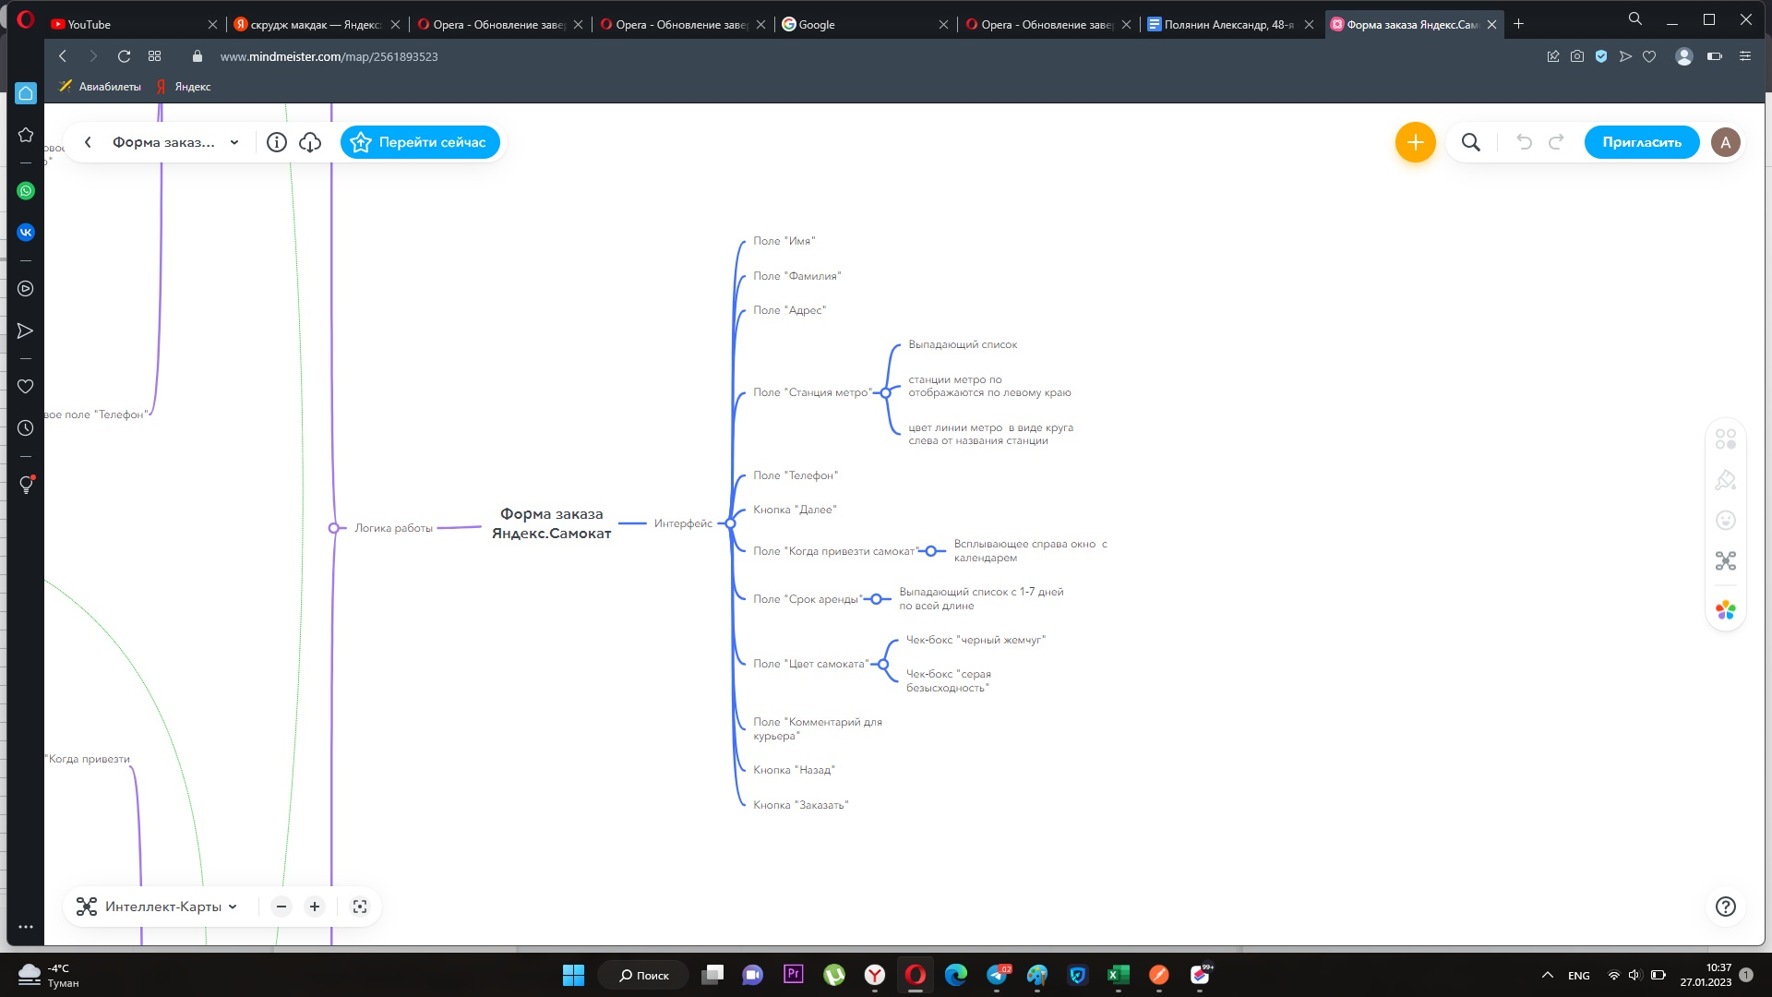
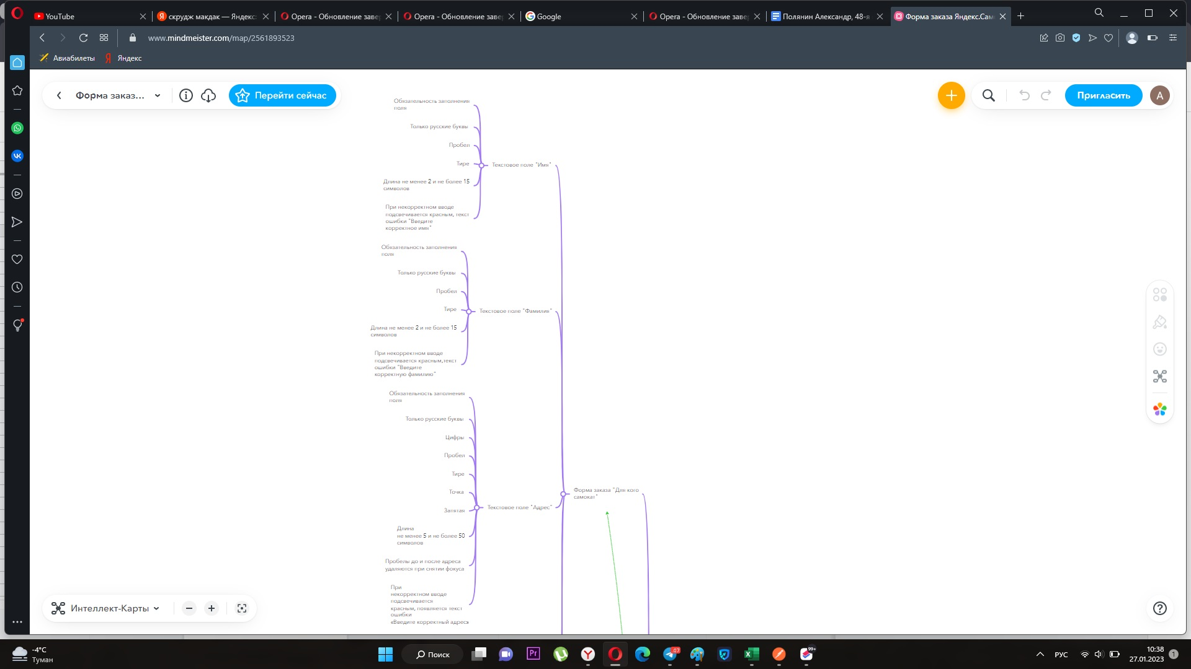
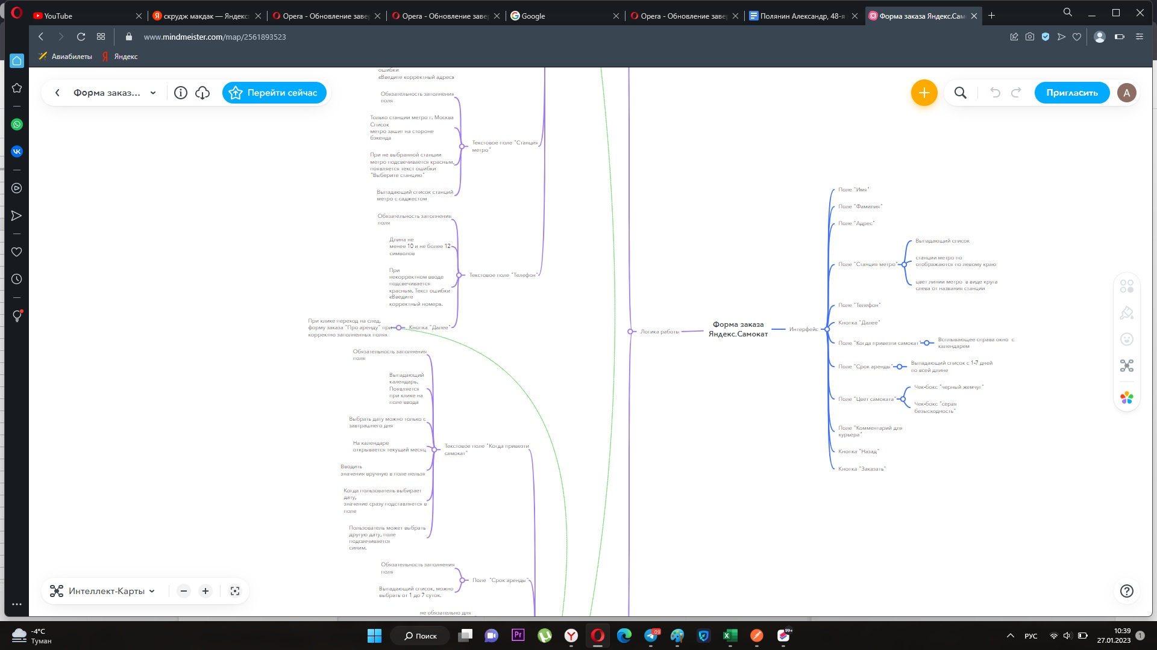
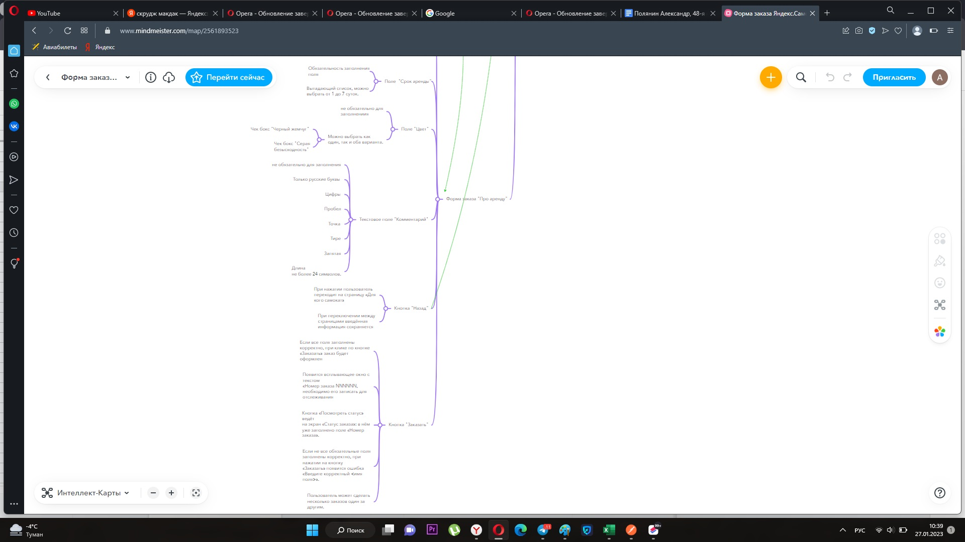
Скриншоты

mindmap | // вставь ссылку или картинку | https://www.mindmeister.com/map/2561893523

